业务规则
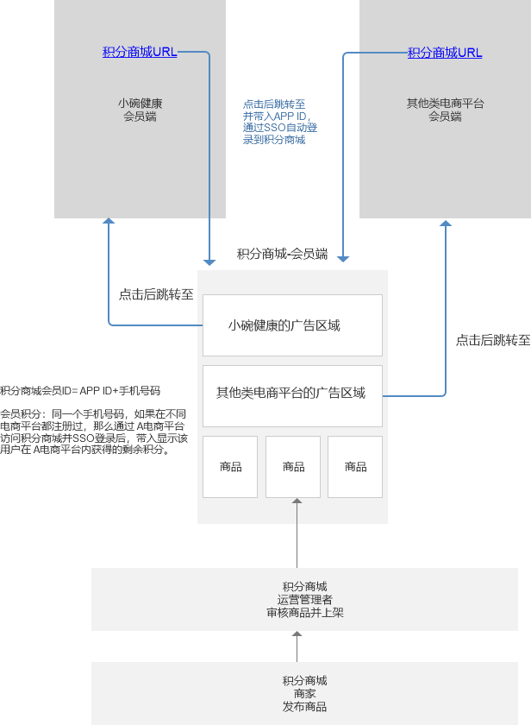
主题 | 规则
积分商城中综合展示各电商平台的商品广告信息 | 积分商城内，可以展示其他电商平台上架的商品广告信息，用户在访问这些商品广告信息时，跳转至商品源头的电商H5中。
积分商城需要记录会员的来源电商平台 | 积分商城需要记录和区别会员的来源电商平台，因会员访问积分商城，都是源自积分商城分配给各电商平台的URL，通过URL区分会员来自哪个电商平台。
积分商城内商品的兑换方式 | 在积分商城内上架的商品，会员可以使用自己当前来源的电商平台内形成的积分来兑换商品。
积分抵扣顺序 | 当用户的积分账户中并存以下类别积分时，这些类别的积分抵扣顺序如： 剩余获转让积分 > 剩余返利积分 > 剩余普通积分> 剩余VIP积分
订单归属于商品所有者 | 经销商和平台都可以录入商品，用户下单后，如果商品属于平台，则由平台发货，如果商品属于经销商，则由经销商发货。
订单根据商品所有者进行拆单 | 如果用户一次购买的多个商品，分别归属于不同的经销商或者平台管理者，那么该支付订单会被拆分成多个商品订单，分别给到不同的经销商和平台管理者来进行发货

